Hoja1
Elemento | Foto 1 | Foto 2 | Foto 3 |  | Contacto | Muestras | 1 envio | consolidado
1. Deadman Handle & Cable |  |  |  |  |  | 3 | 15 | 30
PRESURE FUELLING NOZZLE | 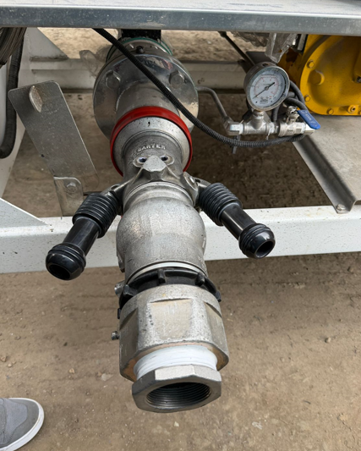 |  |  |  |  | 1 | 15 | 30
Tubo pruebas pequeño Vidrio |  |  |  |  |  | 20 | 20 | 100
 | 40 mm | 5 mm | 134 mm
Tubo de vidrio pruebas grandes |  |  |  |  |  | 13 | 25 | 100
 | Largo 38 cm | Ancho 13,5 | interno 12,5 | Grosor vidrio 0,5
Chalecos |  |  |  |  |  | 25 | 100 | 400
Manometro |  |  |  |  |  | 3 | 10 | 30
Pruebas de agua |  |  |  |  |  | 50 | 200 | 2500
Carrete manduerras |  |  |  |  |  | 3 | 10 | 40
Carrete com sensor |  |  |  |  |  | 3 | 10 | 40
Control de fluidos |  |  |  |  |  | 3 | 10 | 30
Gorras con casco protector |  |  |  |  |  | 5 | 50 | 300
Sellos presintos numerados |  |  |  |  |  | 1000 | 3000 | 15000
 |  | logo | Numerado
Camión cisterna de transporte de queroseno de aviación |  |  |  |  |  | 1 | 5 | 30
Valvulas Dead man |  | Diferentes tamaños |  |  |  | 20 | 50 | 300

